Лист 1
Прайс-лист
МИР ПРЯЖИ

В валюте: руб. (курс 1).
Цены указаны на 07.08.2020

№ | Номенклатура/ Характеристика номенклатуры | Описание | Изображение | Артикул | Цена | Ед. | Остаток | Ссылка на сайт
 | Основа для сережек, серебро 925, диам.10мм, 2шт. | Основа для сережек, серебро 925, диам.10мм, 2шт. | 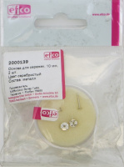 | 2000139 | 275.07 |  |  | Изображение
 | Основа для сережек, серебро 925, диам.10мм, 2шт. |  |  |  | 275.07 | шт | 4 | Изображение
 | Основа для сережек, серебро 925, диам.13мм, 2шт. | Основа для сережек, серебро 925, диам.13мм, 2шт. | 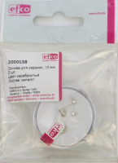 | 2000138 | 397.91 |  |  | Изображение
 | Основа для сережек, серебро 925, диам.13мм, 2шт. |  |  |  | 397.91 | шт | 6 | Изображение
 | Основа для сережек, серебро 925, диам.13мм, 2шт. | Основа для сережек, серебро 925, диам.13мм, 2шт. | 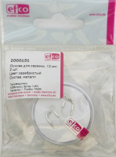 | 2000131 | 800.14 |  |  | Изображение
 | Основа для сережек, серебро 925, диам.13мм, 2шт. |  |  |  | 800.14 | шт | 5 | Изображение
 | Основа для сережек, серебро 925, диам.13мм, 2шт. | Основа для сережек, серебро 925, диам.13мм, 2шт. | 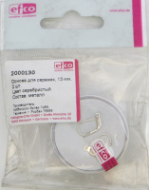 | 2000130 | 704.12 |  |  | Изображение
 | Основа для сережек, серебро 925, диам.13мм, 2шт. |  |  |  | 704.12 | шт | 6 | Изображение
 | Основа для сережек, серебро 925, диам.16мм, 2шт. | Основа для сережек, серебро 925, диам.16мм, 2шт. |  | 2000129 | 397.91 |  |  | Изображение
 | Основа для сережек, серебро 925, диам.16мм, 2шт. |  |  |  | 397.91 | шт | 4 | Изображение

